Supplier Quote
17
Please fill all yellow cells. No prices have been pre-filled. Enter product cost, shipping cost, delivery time and shipping method for quantities 1, 2 and 3 to each market.
Product image | product name | QUOTE IMAGE / NOTES | Sale price on my store (leave blank) | MARKET | Product cost | Shipping cost | Total tax exclusive | Bäverbutiken link | TEMU LINK | Supplier ref / variant | NORWAY |  |  |  |  |  | UK |  |  |  |  |  | US
 |  |  |  |  |  |  |  |  |  |  | Qty | Product cost | Shipping cost | Total ex. tax | Delivery time | Shipping method | Qty | Product cost | Shipping cost | Total ex. tax | Delivery time | Shipping method | Qty | Product cost | Shipping cost | Total ex. tax | Delivery time | Shipping method
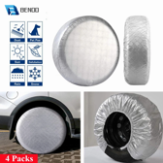 | Hjulöverdragen 4-pack — ett per hjul, silver | AliExpress: US $24.49. Vår räkning: landad ca 355 kr, tänkt butikspris 599 kr. Originaltitel: Hjulskydden 4-pack, silver 19–36 tum |  | SWEDEN |  |  |  |  | https://www.aliexpress.com/item/1005005932851254.html |  | 100
 |  |  |  |  |  |  |  |  |  |  | 200
 |  |  |  |  |  |  |  |  |  |  | 300

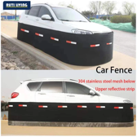 | Gnagarstaketet runt husbilen, 304-nät | AliExpress: US $28.09. Vår räkning: landad ca 406 kr, tänkt butikspris 979 kr. Originaltitel: Gnagarstaketet runt husbilen, 304-nät |  | SWEDEN |  |  |  |  | https://www.aliexpress.com/item/1005012197754256.html |  | 100
 |  |  |  |  |  |  |  |  |  |  | 200
 |  |  |  |  |  |  |  |  |  |  | 300

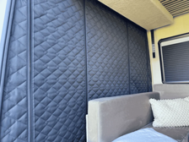 | Hyttavskiljaren — termogardin Ducato | AliExpress: US $33.49. Vår räkning: landad ca 484 kr, tänkt butikspris 1199 kr. Originaltitel: Hyttavskiljaren — termogardin Ducato |  | SWEDEN |  |  |  |  | https://www.aliexpress.com/item/1005010501442950.html |  | 100
 |  |  |  |  |  |  |  |  |  |  | 200
 |  |  |  |  |  |  |  |  |  |  | 300

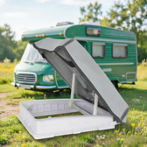 | Midi Heki-huven hagel & termo | AliExpress: US $12.15. Vår räkning: landad ca 176 kr, tänkt butikspris 599 kr. Originaltitel: Midi Heki-huven hagel & termo |  | SWEDEN |  |  |  |  | https://www.aliexpress.com/item/1005013036934132.html |  | 100
 |  |  |  |  |  |  |  |  |  |  | 200
 |  |  |  |  |  |  |  |  |  |  | 300

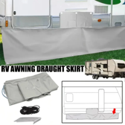 | Vinterkjolen 7 m med hjulhuskappor | AliExpress: US $17.09. Vår räkning: landad ca 247 kr, tänkt butikspris 599 kr. Originaltitel: Vinterkjolen 7 m med hjulhuskappor |  | SWEDEN |  |  |  |  | https://www.aliexpress.com/item/1005009861098478.html |  | 100
 |  |  |  |  |  |  |  |  |  |  | 200
 |  |  |  |  |  |  |  |  |  |  | 300

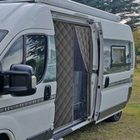 | Skjutdörrsgardinen Ducato, magnetisk | AliExpress: US $23.09. Vår räkning: landad ca 334 kr, tänkt butikspris 999 kr. Originaltitel: Skjutdörrsgardinen Ducato, magnetisk |  | SWEDEN |  |  |  |  | https://www.aliexpress.com/item/1005010001321489.html |  | 100
 |  |  |  |  |  |  |  |  |  |  | 200
 |  |  |  |  |  |  |  |  |  |  | 300

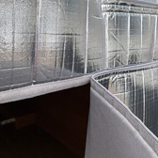 | Bakdörrsgardinerna Ducato, 2 delar | AliExpress: US $26.19. Vår räkning: landad ca 379 kr, tänkt butikspris 1199 kr. Originaltitel: Bakdörrsgardinerna Ducato, 2 delar |  | SWEDEN |  |  |  |  | https://www.aliexpress.com/item/1005010569162335.html |  | 100
 |  |  |  |  |  |  |  |  |  |  | 200
 |  |  |  |  |  |  |  |  |  |  | 300

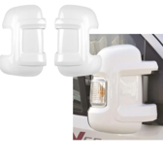 | Husbilens spegelhuvar i par, Ducato | AliExpress: US $28.59. Vår räkning: landad ca 414 kr, tänkt butikspris 699 kr. Originaltitel: Husbilens spegelhuvar i par, Ducato |  | SWEDEN |  |  |  |  | https://www.aliexpress.com/item/1005010581700454.html |  | 100
 |  |  |  |  |  |  |  |  |  |  | 200
 |  |  |  |  |  |  |  |  |  |  | 300

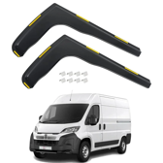 | Vindavvisarna till Ducato-hytten, par | AliExpress: US $24.09. Vår räkning: landad ca 348 kr, tänkt butikspris 649 kr. Originaltitel: Vindavvisarna till Ducato-hytten, par |  | SWEDEN |  |  |  |  | https://www.aliexpress.com/item/1005012880104542.html |  | 100
 |  |  |  |  |  |  |  |  |  |  | 200
 |  |  |  |  |  |  |  |  |  |  | 300

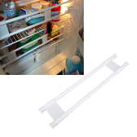 | Kylskåpsspärrarna 2-pack husvagn | AliExpress: US $16.05. Vår räkning: landad ca 232 kr, tänkt butikspris 499 kr. Originaltitel: Kylskåpsspärrarna 2-pack husvagn |  | SWEDEN |  |  |  |  | https://www.aliexpress.com/item/1005010339744458.html |  | 100
 |  |  |  |  |  |  |  |  |  |  | 200
 |  |  |  |  |  |  |  |  |  |  | 300

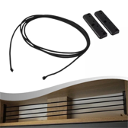 | Överskåpsspärrarna 3-pack (elastisk lina) | AliExpress: US $6.39. Vår räkning: landad ca 277 kr, tänkt butikspris 499 kr. Originaltitel: Överskåpsspärrarna 3-pack (elastisk lina) |  | SWEDEN |  |  |  |  | https://www.aliexpress.com/item/1005012201958598.html |  | 100
 |  |  |  |  |  |  |  |  |  |  | 200
 |  |  |  |  |  |  |  |  |  |  | 300

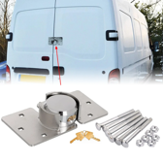 | Dörrhaspen med dolt hänglås | AliExpress: US $18.36. Vår räkning: landad ca 265 kr, tänkt butikspris 599 kr. Originaltitel: Dörrhaspen med dolt hänglås |  | SWEDEN |  |  |  |  | https://www.aliexpress.com/item/1005010518810434.html |  | 100
 |  |  |  |  |  |  |  |  |  |  | 200
 |  |  |  |  |  |  |  |  |  |  | 300

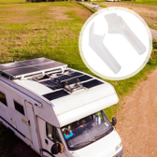 | Takrännans droppnäsor, 4-pack | AliExpress: US $11.55. Vår räkning: landad ca 167 kr, tänkt butikspris 429 kr. Originaltitel: Takrännans droppnäsor, 4-pack |  | SWEDEN |  |  |  |  | https://www.aliexpress.com/item/1005013242934199.html |  | 100
 |  |  |  |  |  |  |  |  |  |  | 200
 |  |  |  |  |  |  |  |  |  |  | 300

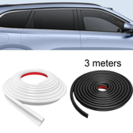 | Droppkantslisten mot svarta ränder, 2 × 3 m | AliExpress: US $12.06. Vår räkning: landad ca 349 kr, tänkt butikspris 699 kr. Originaltitel: Droppkantslisten mot svarta ränder, 2 × 3 m |  | SWEDEN |  |  |  |  | https://www.aliexpress.com/item/1005009863338287.html |  | 100
 |  |  |  |  |  |  |  |  |  |  | 200
 |  |  |  |  |  |  |  |  |  |  | 300

 | Hjullåset för husvagn (Milenco-kopia) | AliExpress: US $34.56. Vår räkning: landad ca 500 kr, tänkt butikspris 949 kr. Originaltitel: Hjullåset för husvagn (Milenco-kopia) |  | SWEDEN |  |  |  |  | https://www.aliexpress.com/item/1005012671051312.html |  | 100
 |  |  |  |  |  |  |  |  |  |  | 200
 |  |  |  |  |  |  |  |  |  |  | 300

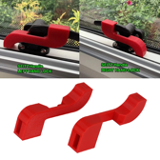 | Fönsterspärrarna Seitz/Dometic, 3 par | AliExpress: US $2.26. Vår räkning: landad ca 98 kr, tänkt butikspris 349 kr. Originaltitel: Fönsterspärrarna Seitz/Dometic, 3 par |  | SWEDEN |  |  |  |  | https://www.aliexpress.com/item/1005012010863972.html |  | 100
 |  |  |  |  |  |  |  |  |  |  | 200
 |  |  |  |  |  |  |  |  |  |  | 300

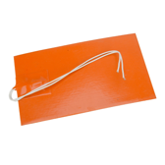 | Vattentankens värmedyna 12 V | AliExpress: US $13.65. Vår räkning: landad ca 198 kr, tänkt butikspris 479 kr. Originaltitel: Vattentankens värmedyna 12 V |  | SWEDEN |  |  |  |  | https://www.aliexpress.com/item/1005007345717544.html |  | 100
 |  |  |  |  |  |  |  |  |  |  | 200
 |  |  |  |  |  |  |  |  |  |  | 300

